Φύλλο1
Αμοιβαία κεφάλαια
ΕΣΩΤΕΡΙΚΟΥ | ΠΟΣΟ | ΠΟΣΟΣΤΟ
ΜΕΤΟΧΕΣ | 1,236,549 € | 1%
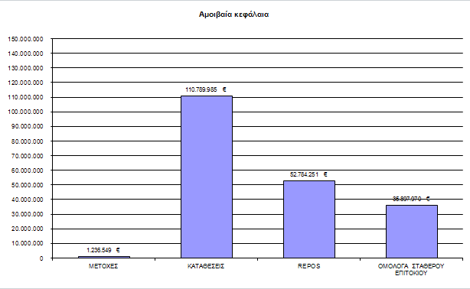
ΚΑΤΑΘΕΣΕΙΣ | 110,789,985 € | 55%
REPOS | 52,784,251 € | 26%
ΟΜΟΛΟΓΑ ΣΤΑΘΕΡΟΥ ΕΠΙΤΟΚΙΟΥ | 35,897,970 € | 18%
ΣΥΝΟΛΟ | 200,708,755 €

